数据上报测试用例
编号 | 模块 | 属性或事件 | 用例名称 | 测试步骤 | 期望结果 | 结果 | 备注
1 | 卡片数据上报 | mode、settemp | 配网后上报属性 | 1、使用APP，给设备配置网络连接 2、使用数据上报查询工具，查询属性是否上报 | 数据上报查询工具能查询到新上报数据，并正确 | P | 设备卡片应该区分样式： 1、只有属性展示（不用测试卡片设置方法set_xxx）、 2、只有控制按钮（全测） 3、属性和控制按钮同时具备（全测）
2 |  |  | 断网重连上报属性 | 1、APP已连接设备 2、关闭Wi-Fi（或其他方式使得Wi-Fi失效） 3、操作设备，使得属性变化 4、重新恢复Wi-Fi 5、使用数据上报查询工具，查询属性是否上报 | 数据上报查询工具能查询到新上报数据，并正确 | P
3 |  |  | 设备操作改变状态上报属性 | 1、APP已经连接设备 2、操作设备上对应mode、settemp属性的按钮， 3、使用数据上报查询工具，查询属性是否上报 | 数据上报查询工具能查询到新上报数据，并正确 | p
4 |  |  | app操作改变状态上报属性 | 1、设置制冷模式 {"id":1,"method":"set_mode","params":[2]} | 数据上报查询工具能查询到新上报数据，并正确 | p
5 |  |  | 其他流程变化引起的参数改变 | 例如：定时功能 1、APP已经连接设备 2、设置定时30分钟后结束，结束时状态改变数据上报 3、使用数据上报查询工具，查询属性是否上报 | 数据上报查询工具能查询到新上报数据，并正确 | p | 其余任何流程变化引起的数据上报均要进行测试
6 | 卡片设置方法 | set_mode、 set_temp | 通过卡片设置方法改变设备属性 | 设置制冷模式 {"id":1,"method":"set_mode","params":[2]} 获取制冷模式 {"id":1,"method":"get_prop","params":["mode"]} | 数据上报查询工具能查询到新上报数据，并正确 | p | 数据上报成功返回0，失败返回非0
7 | 耗材属性上报 |  | 设备开机上报 | 1、关闭设备， 2、重新上电开机， 3、使用数据上报查询工具，查询属性是否上报 | 数据上报查询工具能查询到新上报数据，并正确 | p | 耗材上报根据设备而定，空调等没有耗材则不需要测试，净水器等存在耗材上报则需要全部测试。
8 |  |  | 设备配网绑定完成后上报 | 1、使用APP，给设备配置网络连接 2、使用数据上报查询工具，查询属性是否上报 | 数据上报查询工具能查询到新上报数据，并正确 | p
9 |  |  | 设备断网重连后，不立刻上报，走正常定时上报流程 | 1、APP已连接设备 2、关闭Wi-Fi（或其他方式使得Wi-Fi失效） 3、重新恢复Wi-Fi 4、按照定时的时间间隔查看上报数据 5、使用数据上报查询工具，查询属性是否上报 | 数据上报查询工具能查询到新上报数据，并正确 | p
10 |  |  | 设备更换耗材、重置耗材后立刻上报一次。 | 1、APP已经连接设备 2、更换耗材、手动重置耗材 3、使用数据上报查询工具，查询属性是否上报 | 数据上报查询工具能查询到新上报数据，并正确 | p
11 |  |  | 变化超过1%上报，但是如果上次上报时间在30分钟之内不再上报。 | 1、APP已经连接设备 2、使用耗材超过1% 3、使用数据上报查询工具，查询属性是否上报 （注意上报逻辑：走正常的上报流程） | 数据上报查询工具能查询到新上报数据，并正确 | p
12 |  |  | 没有变化，超过6小时上报一次，上报时间按 did % (3600*6) 打散在6小时之内。 | 1、APP已经连接设备 2、静置设备超过6小时 3、使用数据上报查询工具，查询属性是否上报 （注意上报时间算法） | 数据上报查询工具能查询到新上报数据，并正确 | p
13 | 事件上报 |  | filtertest滤网堵塞事件上报 | 1、设备上电开启 2、替换设备正常的滤网为堵塞滤网 3、使用数据上报查询工具，查询属性是否上报 | 数据上报查询工具能查询到新上报数据，并正确 |  | 事件上报参数说明和示例详细内容见profile文档
14 |  |  | error故障事件上报 | 1、设备上电开启 2、造成error故障事件，例如：电源漏电故障 3、使用数据上报查询工具，查询属性是否上报 （注意：按照故障列表所示检测每一项故障） | 数据上报查询工具能查询到新上报数据，并正确 | p
15 |  |  | examine_result通知体检进程事件上报 | 1、设备上电开启 2、造成异常事件，例如：通信异常 3、使用数据上报查询工具，查询属性是否上报 （注意：按照包括的体检项目进行测试验证） | 数据上报查询工具能查询到新上报数据，并正确 例如： method:get_prop params:["examine"] return:{"code":0,"message":"ok","result":["0,0,'-100,-106'"]} | p
16 |  |  | clean_result通知自清洁进程事件上报 | 1、设备上电开启 2、按照清洁上报阈值触发设备的自清洁功能， 3、使用数据上报查询工具，查询属性是否上报 | 数据上报查询工具能查询到新上报数据，并正确 | p
17 |  |  | button1_pressed机内按键1按下(开关开, 自动模式开机) | 1、设备上电开启 2、造成error故障事件，例如：电源漏电故障 3、使用数据上报查询工具，查询属性是否上报 | 数据上报查询工具能查询到新上报数据，并正确
18 |  |  | button1_released机内按键1释放(开关关, 关机) | 1、设备上电开启 2、人为造成error故障事件，例如：电源漏电故障 3、使用数据上报查询工具，查询属性是否上报 | 数据上报查询工具能查询到新上报数据，并正确 | p
19 |  |  | electricity耗电量上报 | 1、设备上电开启 2、人为造成error故障事件，例如：电源漏电故障 3、使用数据上报查询工具，查询属性是否上报 （注意：按照日、周、月的上报频率检测验证） | 数据上报查询工具能查询到新上报数据，并正确 | p

数据上报使用工具指南
注：如需开通测试权限，请提供姓名、帐号邮箱、公司名称相关信息至云米对应负责人
1. 登入云米提供的测试平台： https://web-device-data.viomi.com.cn/index.html#/ ，如图：
2. 填写筛选条件，查询结果：
key：查询的内容，可以是属性、事件。
类型：根据key的内容选择，属性即为prop、事件即为event。
TableName：
用户使用：user_device_yunmi、user_device_viomi（model中包含yunmi选择user_device_yunmi，包含viomi的选择user_device_viomi）
工厂使用：device_yunmi、device_viomi（model中包含yunmi选择device_yunmi，包含viomi的选择device_viomi）

ota测试
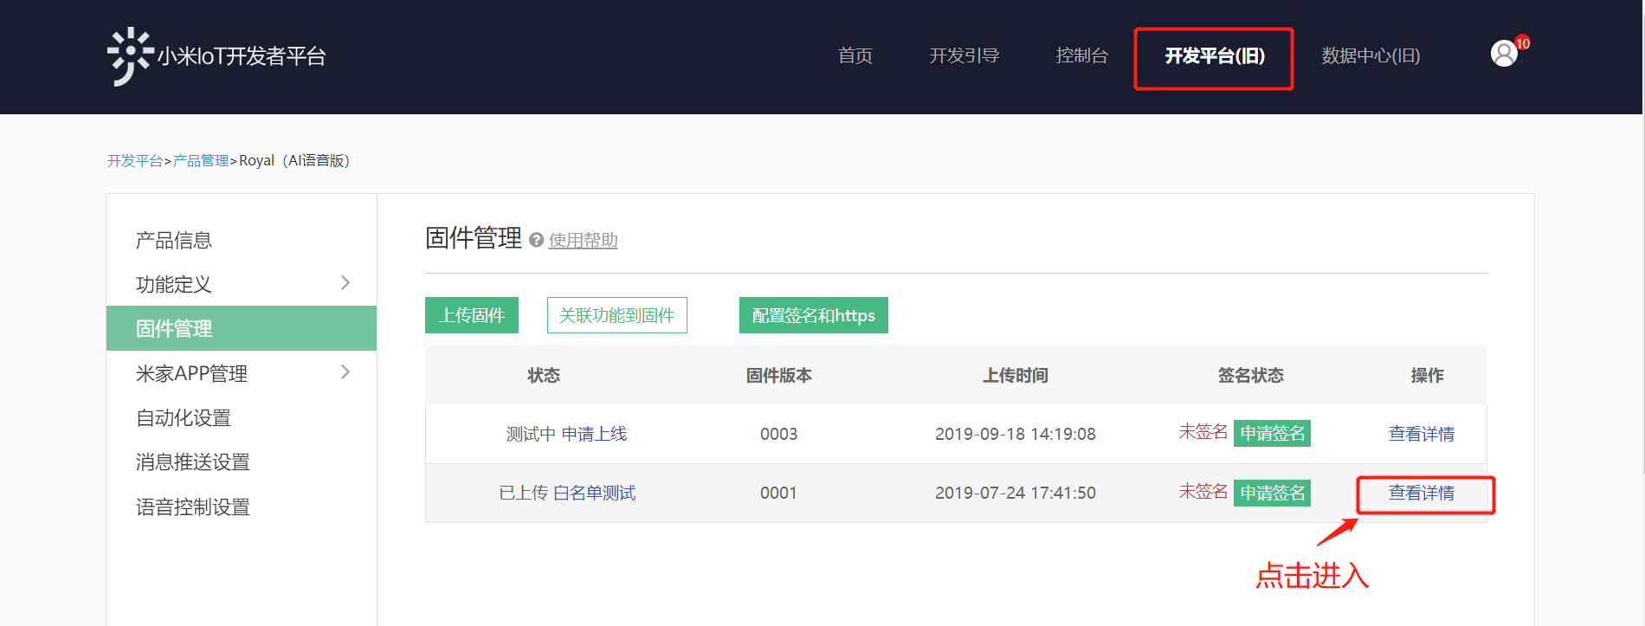
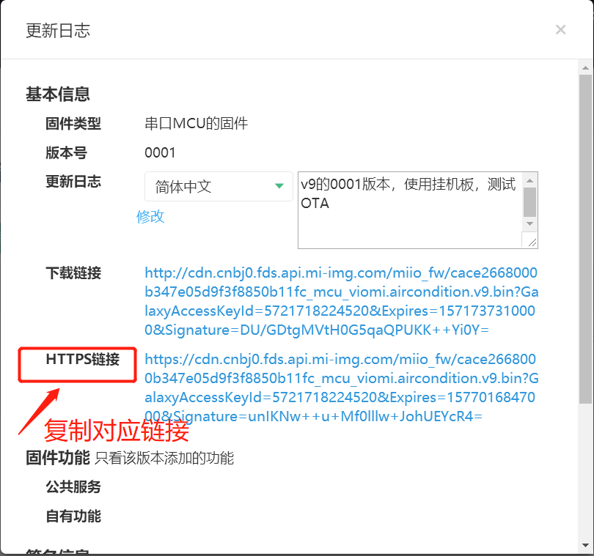
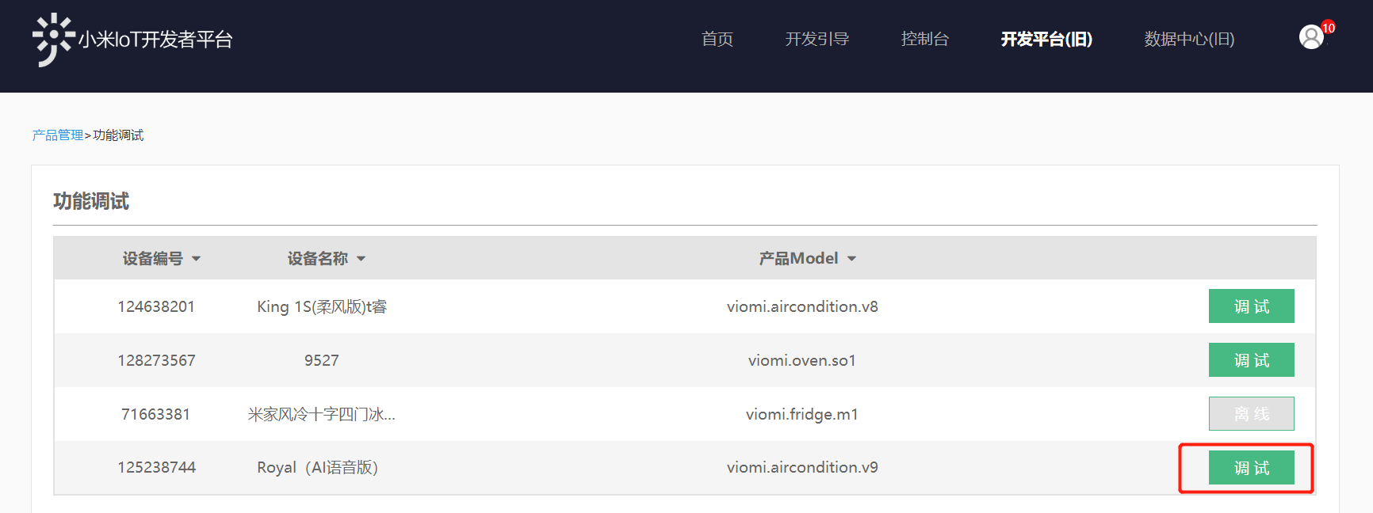
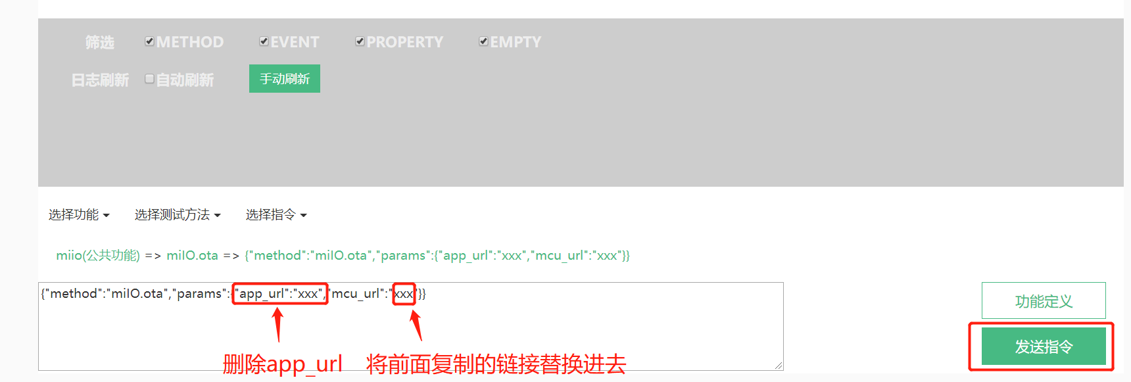
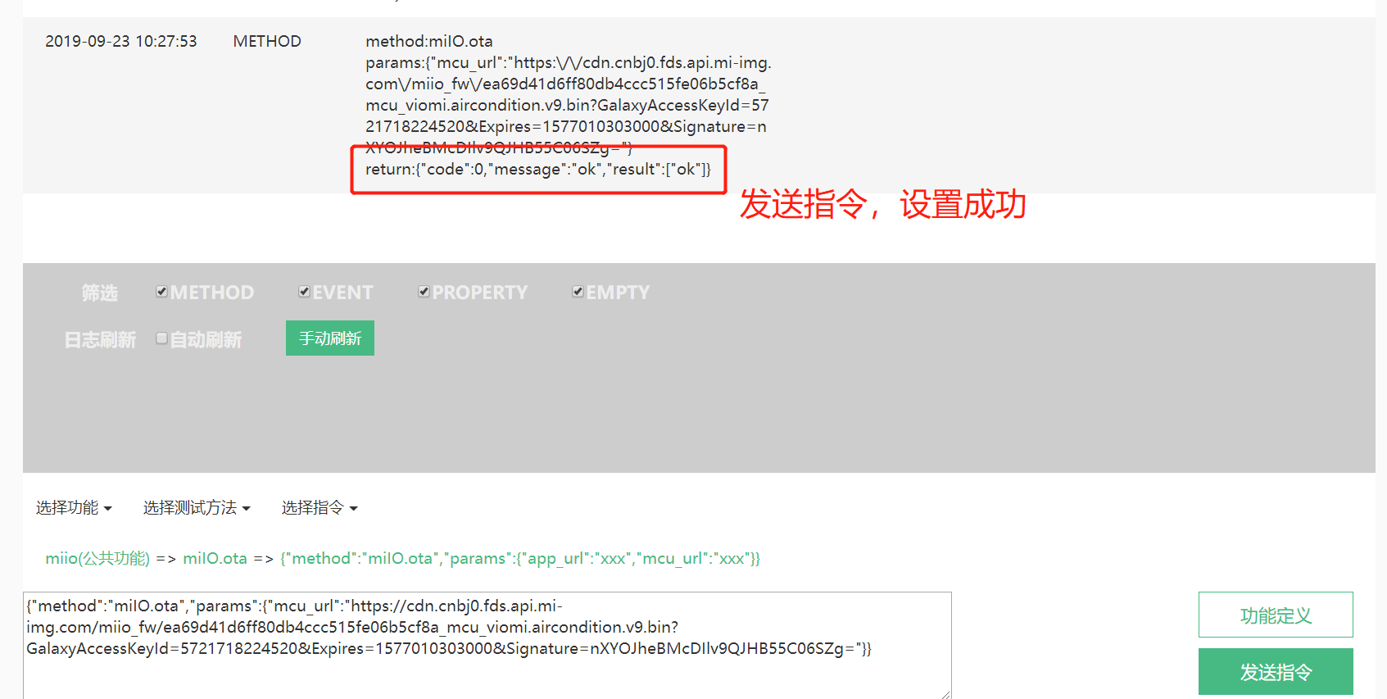
OTA测试
进入米家iot
第一步：获取固件版本
第二步：进入“功能调试”

